DV-psgr
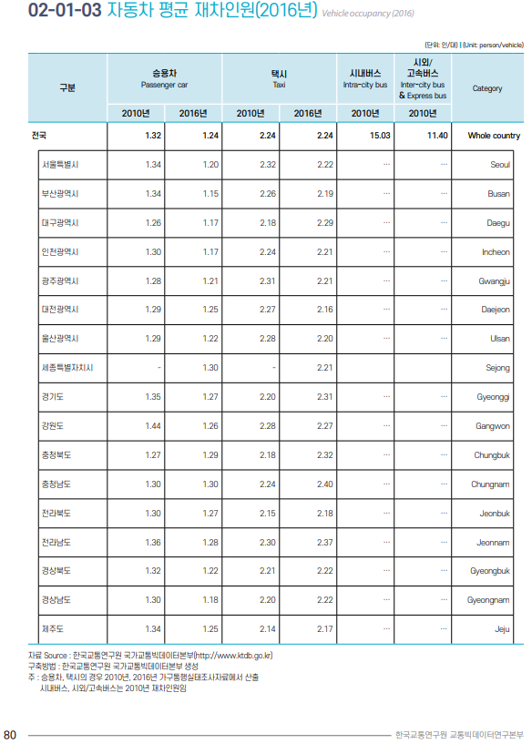
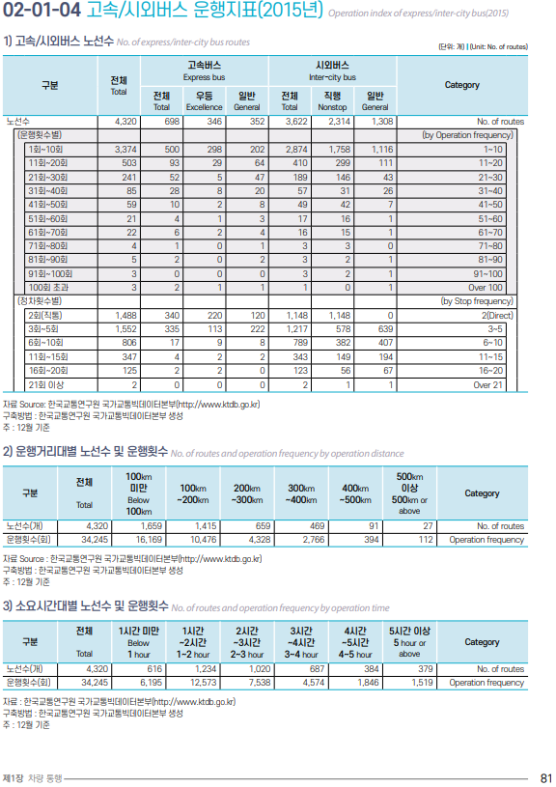
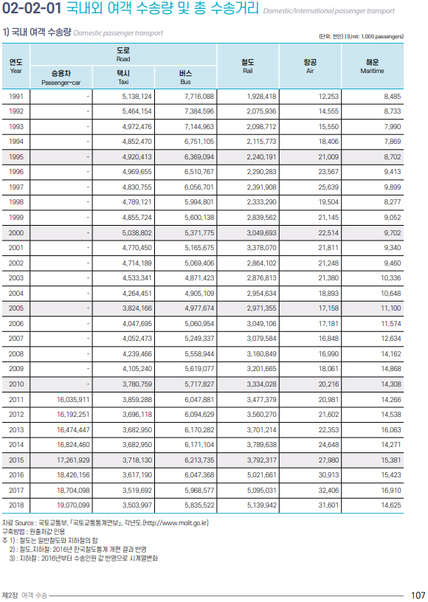
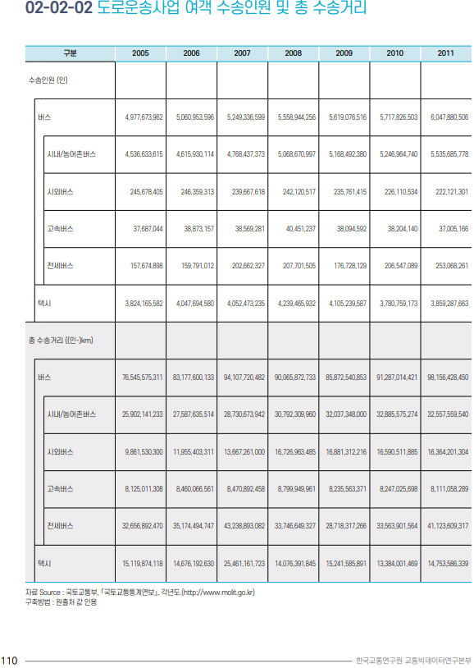

 | 차량별 재차인원 관련 데이터 |  |  |  | 결과
 |  | 2016
 | 승용차 | 1.24 |  |  | LDV-psgr | 1.4040944165 | 2016 데이터 기반
 | 택시 | 2.24 |  |  | HDV-psgr | 14.731070293 | 2010 데이터 기반

 | 국내여객수송량 | 2016
 | 승용차 | 18,426,156
 | 택시 | 3,617,190
 | 버스 | 6,047,368

 |  | 2010
 | 시내버스 | 15.03
 | 시외버스 | 11.4

 | 버스구분 | 2,010
 | 전체 | 5,717,826,503
 | 시내/농어촌버스 | 5,246,964,740 | 시내버스 | 5,246,964,740
 | 시외버스 | 226,110,534 | 시외버스 | 470,861,763
 | 고속버스 | 38,204,140
 | 전세버스 | 206,547,089

Notes
LDV-psgr의 경우 2016년도 데이터를 이용했으며, HDV-psgr은 2010년도 데이터를 이용했다.

DV-freight
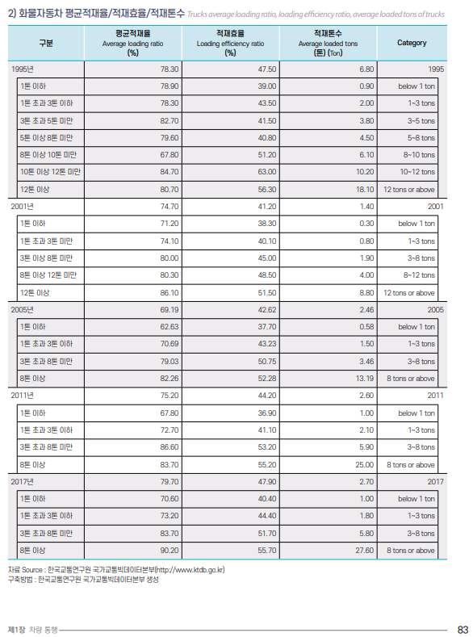
SYVbT-freight
LDV | 0
HDV | 0

 | 적재톤수 | LDV 적재톤수 추정 | 2017년 등록자료상 차량 등록 대수
1톤 이하 | 1 | 1톤이하 | 2,285,303 | <=1톤 이하
1톤 초과 3톤 이하 | 1.8 | 5톤미만 | 310,815 | <=1톤 초과 3톤이하
3톤 초과 8톤 미만 | 5.8 | 8톤미만 | 76,533 | <=3톤 초과 8톤미만
8톤 이상 | 27.6 | 가중평균 | 1.2304866591

특수차 제외

Notes
해당 자료와 SYVbT 등의 자료와 톤수별 소형, 중형, 대형 차량의 구분이 다르지만,
화물차 중 1톤 이하 등록대수가 많은 비율을 차지하고 있어 큰 차이가 없을 것으로 생각된다.

좌측표도 2017년 자료라서 차종별 등록현황 데이터도 2017년 데이터를 이용함

